关系图
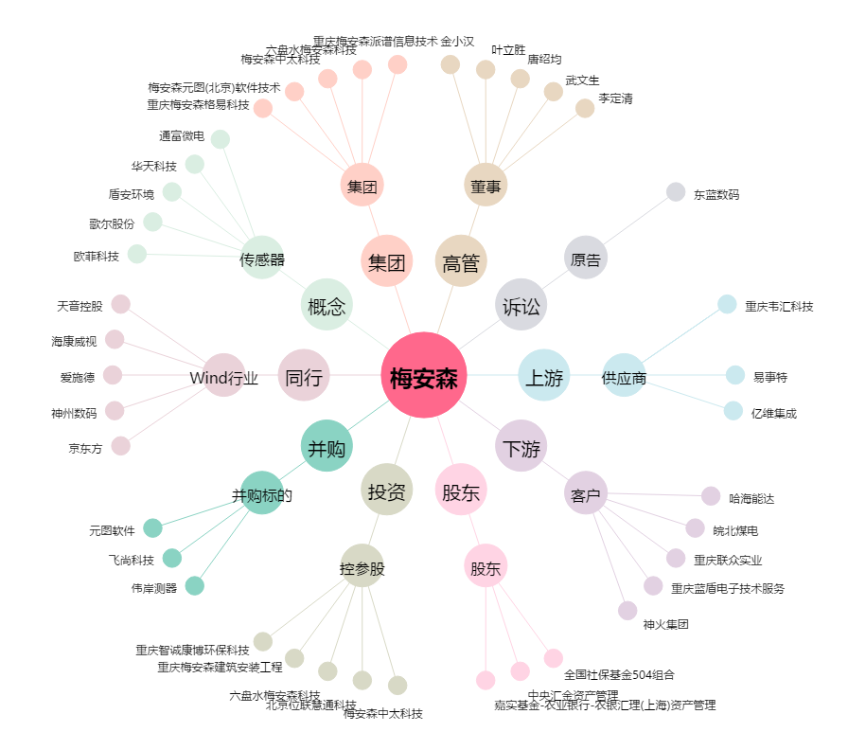
梅安森[300275.SZ] - 关系概览图

